Planilha1
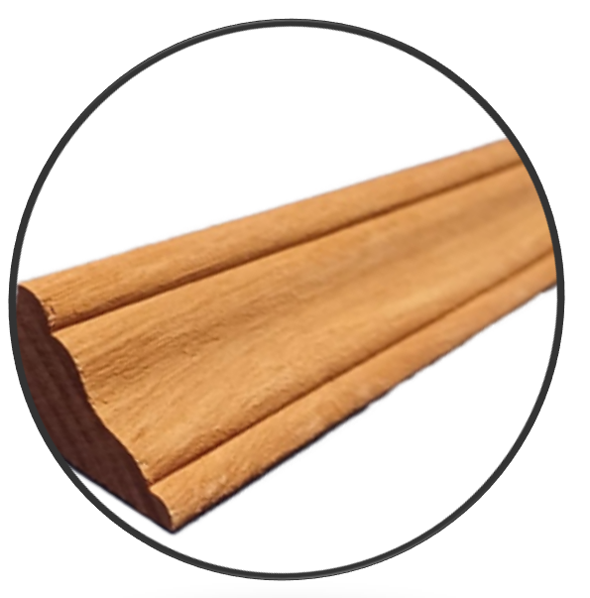
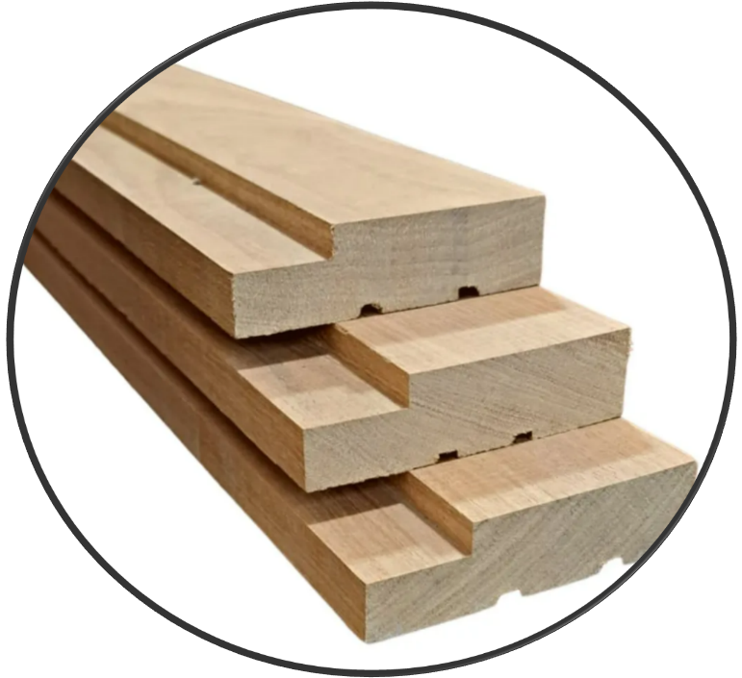
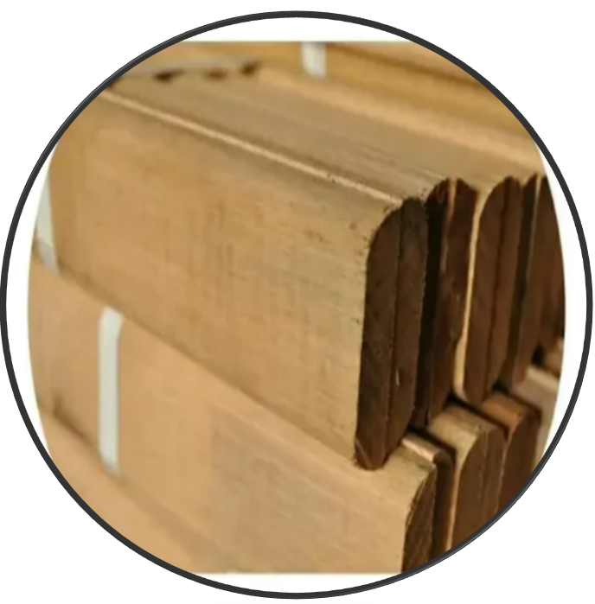
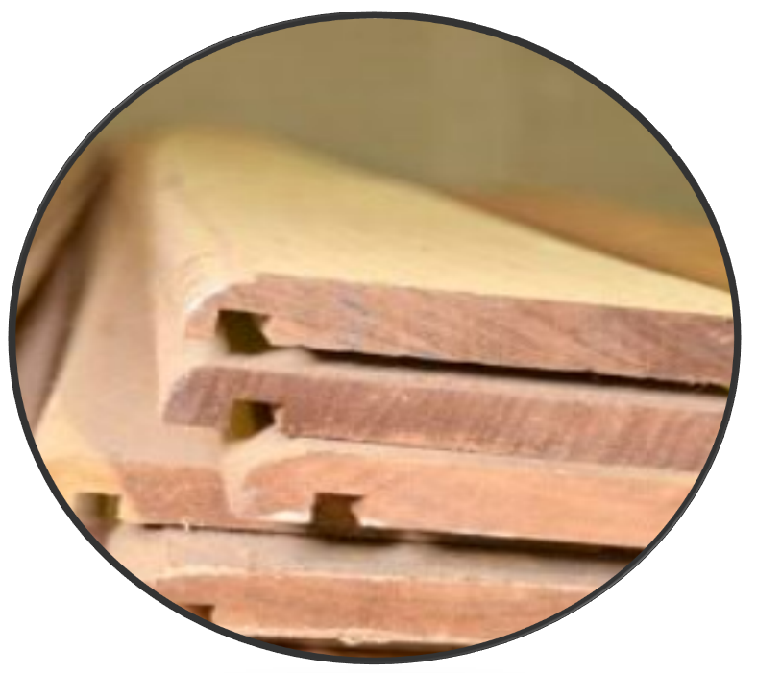
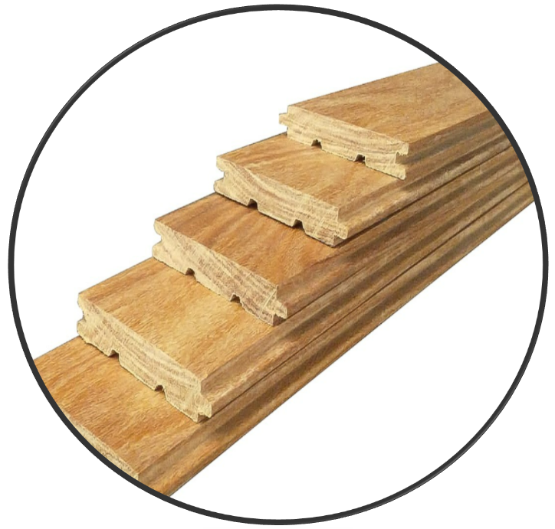

TABELA DE 02/01/2026

BATENTE | CAMBARA | CEDRO

2,5x12 | R$ 72.00 | R$ 87.00 | 63 JG/M3
2,5x13 | R$ 76.50 | R$ 93.00 | 58 JG/M3
2,5x14 | R$ 81.50 | R$ 101.90 | 54 JG/M3
2,5x16 | R$ 98.90 | R$ 122.90 | 47 JG/M3
2,5x18 | R$ 110.15 | R$ 136.90 | 42 JG/M3
2,5x20 | R$ 121.15 | R$ 150.90 | 38 JG/M3
2,8x6 | R$ 42.50 | R$ 53.00 | 113 JG/M3
2,8x10 | R$ 68.98 | R$ 84.00 | 68 JG/M3
2,8x12 | R$ 82.00 | R$ 99.10 | 56 JG/M3
2,8x13 | R$ 89.50 | R$ 107.75 | 52 JG/M3
2,8x14 | R$ 94.50 | R$ 113.40 | 48 JG/M3
2,8x16 | R$ 112.90 | R$ 131.90 | 42 JG/M3
2,8x18 | R$ 121.40 | R$ 146.80 | 37 JG/M3
2,8x20 | R$ 134.90 | R$ 163.80 | 34 JG/M3

ALIZARES
5x1 | R$ 25.95 | R$ 31.10 | 185 JG/M3
6x1 | R$ 31.10 | R$ 36.50 | 154 JG/M3
7x1 | R$ 35.90 | R$ 42.90 | 132 JG/M3

BEIRAL
2x14 | R$ 13.15 | R$ 16.25 | 357 ML/M3
2x19 | R$ 17.60 | R$ 21.35 | 263 ML/M3

RODAPÉ
2X6,5 | R$ 6.80 | R$ 8.25 | 714 ML/M3
 |  |  | 1.183 ML/M3
MEIA CANA
2x4 |  | R$ 4.95 | 1.250 ML/M3

ASSOALHO
2x9 | R$ 94.10 |  | 50 M2/M3

* TABELA DE PREÇO POSTA EM CURITIBA
* O ICMS DO FRETE FICA POR CONTA DO COMPRADOR, PAGAR JUNTO COM O FRETE (A VISTA)
* FORMA DE PAGAMENTO, SALDO 20/40/60 DIAS
* PAGTº. À VISTA 4% DESCONTO
* NOTA CHEIA 5%

